5W1H
5W1H
 | 5W1H | 意味 | 例
 | When | いつ | 期限・開始時期・開始期間・終了期間・作業時間・過程・順番など | ・基本的な考える順位
 | Where | どこで | 場所・位置・職場・場面・市場・販売経路など |  | 本質的 | Why | 何のために？
 | Who | 誰が・誰に・誰と | 中心人物・組織・役職・人数・相手・顧客・市場先・協力者 |  |  | ↑
 | Why | なぜ・何のため | 目的・あるべき姿・狙い・価値・事・意義・背景・理由・原因・見えにくい本質や本心など |  |  | ｜ | What | 何を？
 | What | 何を | 課題・内容・やること・対象物・物・見えやすい現象や形など |  |  | ↓
 | How | どのように | 実行手段・方法・段取り・技術・技巧・媒体・事例・状態など |  | 具体的 | How | どのように？
 | How-much | どれだけ・いくらか・どの程度か | 予算・程度・回数・数量・価格・実績・費用など | 上から下に流れていく(考えるには「具体的⇒抽象的」に遷移させる)。
 | ※最後の"How-much"以外は必ず当てはまる。当てはめられない場合、必ず見落としがあると考えるべき。
 |  | 目的を考え、優先順位が高いものを先頭にもっていく(例えば、上記赤字を優先させることが多いだろう)。 |  | ・取りかかる前の準備
 | 大事なのは「本質的な問い」が重要になる。 |  |  |  | そもそも何のため？
 | 5W1Hを使いこなすポイント |  |  |  |  | ↑
 |  | 1：いかに柔軟な問いに"落とし込む"か？ |  |  | これは段階を追いかける必要がある。
 |  | 2：いかに有効に"組み合わせる"か？ |  |  |  | 本質的な問いかけ。
いつ？

いつから？
いつまでに？
どれくらいの時間？
どんなプロセスで？

順番

期限
スケジュール(日程)
プロセス
(歴史的)経緯
日時
期間
スピード
頻度

時期

何のために
 |  | 本質的↑目的
Why

何を
What

どのように
How

 |  | 具体的↓手段

初期設定(ターミナル・Bash・キーボード)
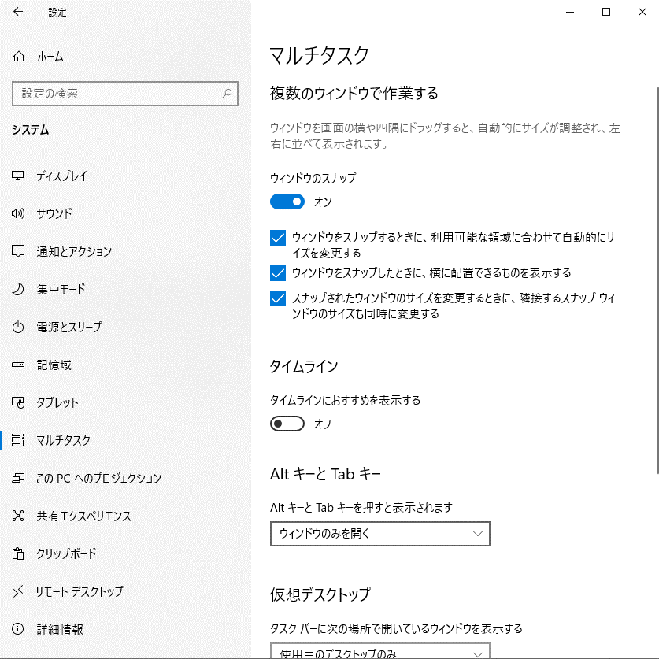
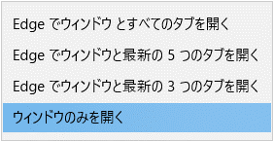
PowerShell

 | 警告: PowerShell により、スクリーン リーダーを使用している可能性があること、および互換性のために PSReadLine が無効になっている可能性が検出されました。再度有効にするには、'Import-Module PSReadLine' を実行してください。

 |  | Import-Module PSReadLine

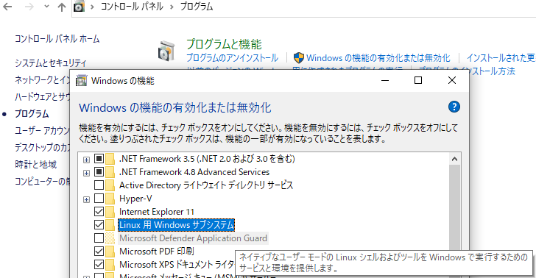
コントロールパネル
 | Windowsの機能 |  |  |  |  |  |  |  |  | https://docs.microsoft.com/ja-jp/windows/wsl/install-win10
 |  |  |  |  |  |  |  |  | インストール済みのディストリビューションを表示。 |  |  |  |  |  |  | そもそもWSL2が未導入の場合。
 |  |  |  |  |  |  |  |  |  | wsl -l -v |  |  |  |  |  |  |  |  |  |  | 以下、導入画面。
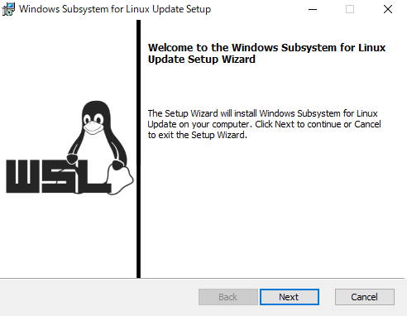
 |  |  |  |  |  |  |  |  |  |  |  |  |  |  |  |  | WSL 2 を実行するには、カーネル コンポーネントの更新が必要です。詳細に ついては https://aka.ms/wsl2kernel を参照してください
 |  |  |  |  |  |  |  |  |  |  |  |  |  |  |  |  | WSL 2 との主な違いについては、https://aka.ms/wsl2 を参照してください

 |  |  |  |  |  |  |  |  |  | ↑
 |  |  |  |  |  |  |  |  |  | Versionが1になっているため、2に変更する。
 |  |  |  |  |  |  |  |  |  |  | wsl --set-version [ディストリビューション名] 2

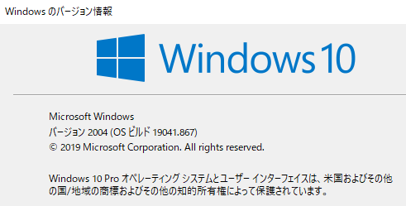
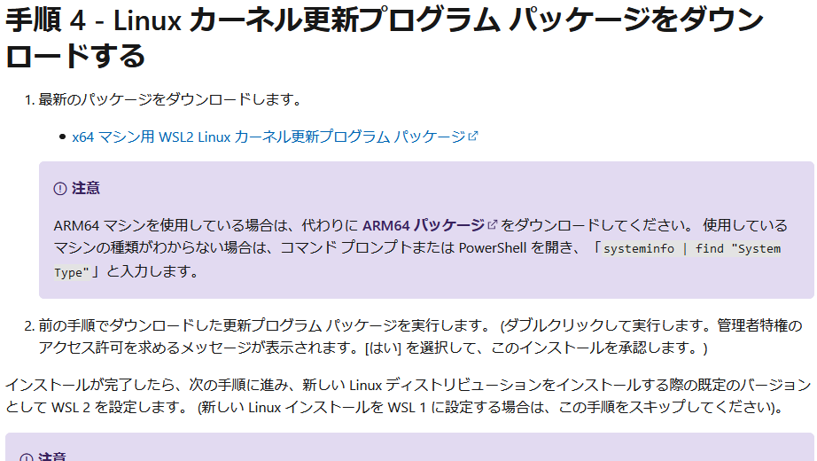

x64 システムの場合:バージョン 1903 以降、ビルド 18362 以上。
ARM64 システムの場合:バージョン 2004 以降、ビルド 19041 以上。
18362 より前のビルドは WSL 2 をサポートしていません。
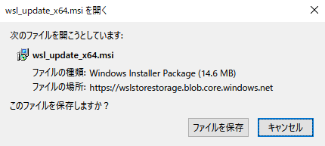

 |  | コマンド実行の場合、 |  |  |  |  |  |  | 今後のインストールディストリビューションを2にする場合
 |  |  | dism.exe /online /enable-feature /featurename:Microsoft-Windows-Subsystem-Linux /all /norestart |  |  |  |  |  |  | wsl --set-default-version 2
 |  |  | dism.exe /online /enable-feature /featurename:VirtualMachinePlatform /all /norestart
 |  |  | これを実行すれば、上記と同じ設定が反映される？

 |  | WSL2に更新失敗
 |  |  |  |  |  |  |  |  |  |  |  | 以下が古い？
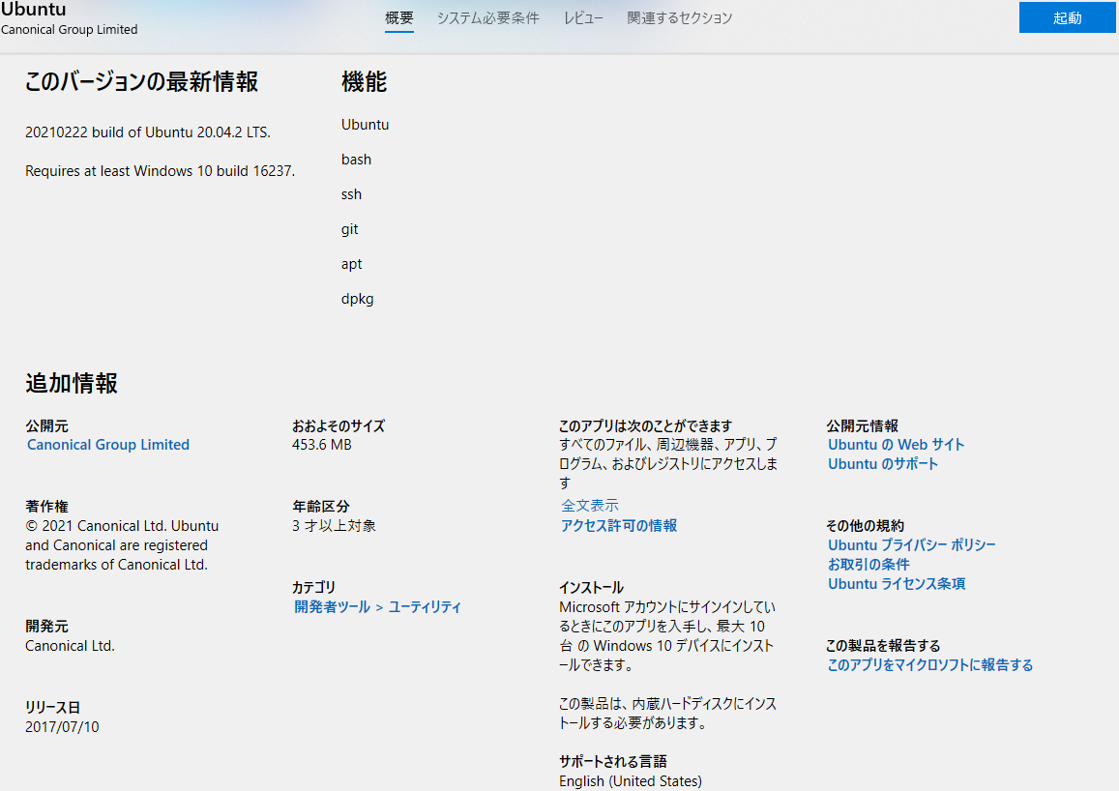
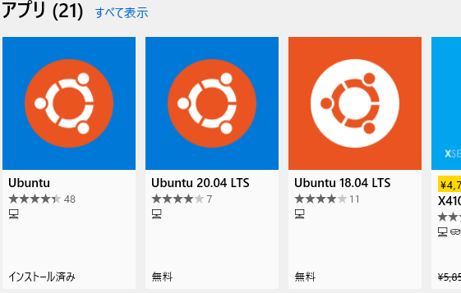
 |  |  | 変換中です。この処理には数分かかることがあります...
 |  |  | Windows の仮想マシン プラットフォーム機能を有効にして、BIOS で仮想化が有効になっていることを確認してください。

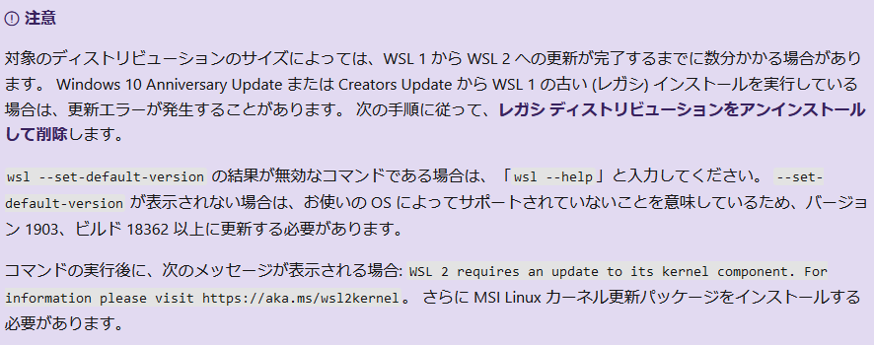

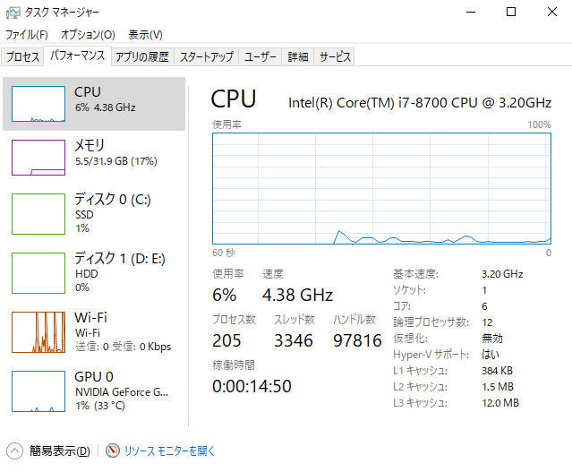
Ctrl+Shift+Esc
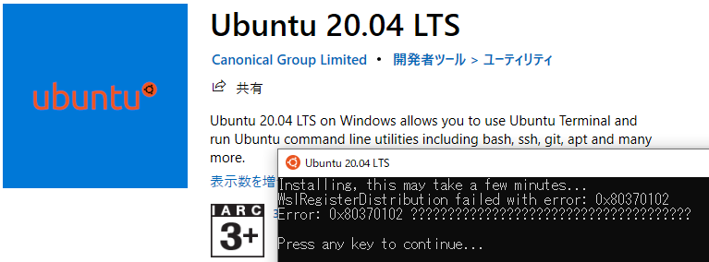
 |  |  |  |  |  |  | 対象のディストリビューションのサイズによっては、WSL 1 から WSL 2 への更新が完了するまでに数分かかる場合があります。 Windows 10 Anniversary Update または Creators Update から WSL 1 の古い (レガシ) インストールを実行している場合は、更新エラーが発生することがあります。 次の手順に従って、レガシ ディストリビューションをアンインストールして削除します。
 |  |  |  |  |  |  | wsl --set-default-version の結果が無効なコマンドである場合は、「wsl --help」と入力してください。 --set-default-version が表示されない場合は、お使いの OS によってサポートされていないことを意味しているため、バージョン 1903、ビルド 18362 以上に更新する必要があります。
 |  |  |  |  |  |  | コマンドの実行後に、次のメッセージが表示される場合: WSL 2 requires an update to its kernel component. For information please visit https://aka.ms/wsl2kernel。 さらに MSI Linux カーネル更新パッケージをインストールする必要があります。

仮想化が有効になっていないぞ!?
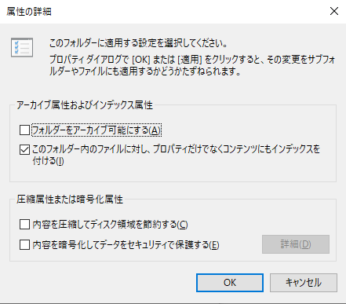
 |  |  |  |  |  |  |  |  |  |  |  |  |  |  |  |  |  |  |  |  |  | Installing, this may take a few minutes...
 |  |  |  |  |  |  |  |  |  |  |  |  |  |  |  |  |  |  |  |  |  | WslRegisterDistribution failed with error: 0x80370102
 |  |  |  |  |  |  |  |  |  |  |  |  |  |  |  |  |  |  |  |  |  | Error: 0x80370102 ??????????????????????????????????????

暗号化してはならない。
していないが？
 |  | ↑
 |  | なるほど。
 |  | BIOSをいじる必要があるのか。

 |  |  |  |  |  | %USERPROFILE%\AppData\Local\Packages\CanonicalGroupLimited.UbuntuonWindows_～～～

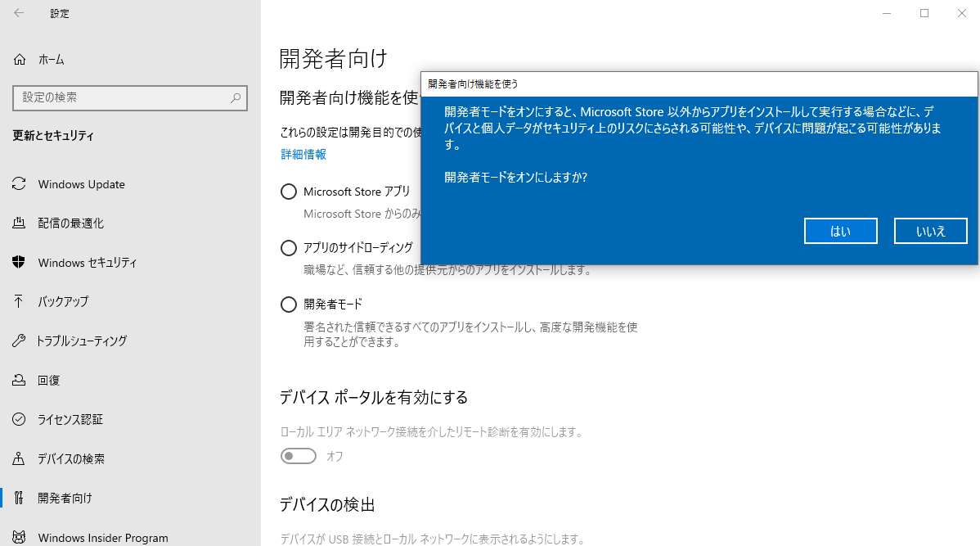
Bash
 |  |  |  |  |  |  |  |  |  |  |  |  |  |  | https://docs.microsoft.com/ja-jp/windows/wsl/about
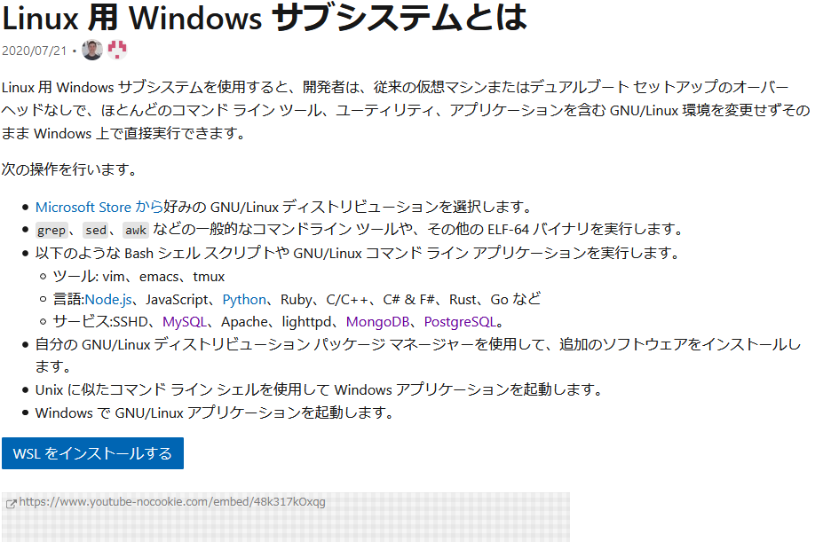

 |  |  |  |  |  |  |  |  |  |  |  |  |  |  |  | Linux 用 Windows サブシステムを使用すると、開発者は、従来の仮想マシンまたはデュアルブート セットアップのオーバーヘッドなしで、ほとんどのコマンド ライン ツール、ユーティリティ、アプリケーションを含む GNU/Linux 環境を変更せずそのまま Windows 上で直接実行できます。 |  |  |  |  |  | そもそも.bashrcの読み込みが不可解。。。
 |  |  |  |  |  |  |  |  |  |  |  |  |  |  |  | 次の操作を行います。
 |  |  |  |  |  |  |  |  |  |  |  |  |  |  |  | Microsoft Store から好みの GNU/Linux ディストリビューションを選択します。
 |  |  |  |  |  |  |  |  |  |  |  |  |  |  |  | grep、sed、awk などの一般的なコマンドライン ツールや、その他の ELF-64 バイナリを実行します。
 |  |  |  |  |  |  |  |  |  |  |  |  |  |  |  | 以下のような Bash シェル スクリプトや GNU/Linux コマンド ライン アプリケーションを実行します。
 |  |  |  |  |  |  |  |  |  |  |  |  |  |  |  | ツール: vim、emacs、tmux
 |  |  |  |  |  |  |  |  |  |  |  |  |  |  |  | 言語:Node.js、JavaScript、Python、Ruby、C/C++、C# & F#、Rust、Go など
 |  |  |  |  |  |  |  |  |  |  |  |  |  |  |  | サービス:SSHD、MySQL、Apache、lighttpd、MongoDB、PostgreSQL。
 |  |  |  |  |  |  |  |  |  |  |  |  |  |  |  | 自分の GNU/Linux ディストリビューション パッケージ マネージャーを使用して、追加のソフトウェアをインストールします。
 |  |  |  |  |  |  |  |  |  |  |  |  |  |  |  | Unix に似たコマンド ライン シェルを使用して Windows アプリケーションを起動します。
 |  |  |  |  |  |  |  |  |  |  |  |  |  |  |  | Windows で GNU/Linux アプリケーションを起動します。

Bash有効化

 |  |  |  |  |  |  |  |  |  |  |  |  |  |  |  | WSL 2 は、Linux 用 Windows サブシステムが Windows 上で ELF64 Linux バイナリを実行できるようにする、Linux 用 Windows サブシステム アーキテクチャの新しいバージョンです。 その主な目標は、ファイル システムのパフォーマンスを向上させること と、システム コールの完全な互換性 を追加することです。
 |  |  |  |  |  |  |  |  |  |  |  |  |  |  |  | この新しいアーキテクチャによって、こうした Linux バイナリと、Windows やお使いのコンピューターのハードウェアとの対話方法は変わりますが、ユーザー エクスペリエンスは WSL 1 (現在幅広く利用されているバージョン) と同じです。
 |  |  |  |  |  |  |  |  |  |  |  |  |  |  |  | 個々の Linux ディストリビューションは、WSL 1 または WSL 2 アーキテクチャで実行できます。 各ディストリビューションはいつでもアップグレードまたはダウングレードできます。また、WSL 1 ディストリビューションと WSL 2 ディストリビューションをサイド バイ サイドで実行することができます。 WSL 2 には、実際の Linux カーネルを実行することによるメリットが得られるまったく新しいアーキテクチャが使用されています。

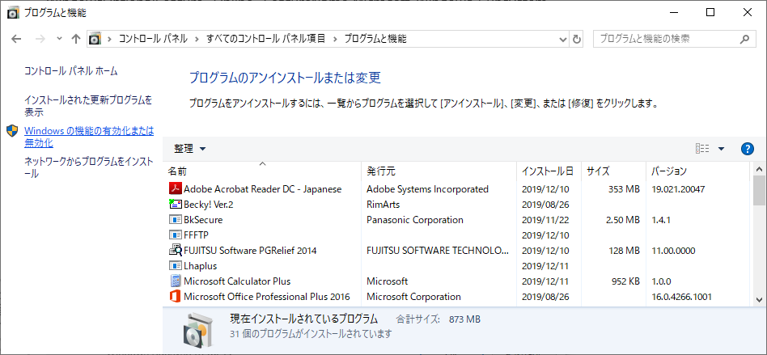
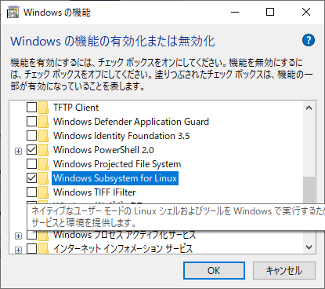
 |  |  |  |  |  |  |  |  |  |  |  |  |  |  |  |  | LinuxディストリビューションのデフォルトをWSL2にする。
 |  |  |  |  |  |  |  |  |  |  |  |  |  |  |  |  | PowerShell
 |  |  |  |  |  |  |  |  |  |  |  |  |  |  |  |  |  | wsl --set-default-version 2
 |  |  |  |  |  |  |  |  |  |  |  |  |  |  |  |  | ⇒実行エラー。
 |  |  |  |  |  |  |  |  |  |  |  |  |  |  |  |  |  | Windows の仮想マシン プラットフォーム機能を有効にして、BIOS で仮想化が有効になっていることを確認してください。
 |  |  |  |  |  |  |  |  |  |  |  |  |  |  |  |  |  | 詳細については、 | https://aka.ms/wsl2-install | を参照してください

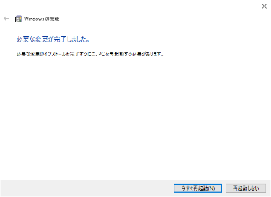

 |  |  |  | 再起動必須

 |  | https://github.com/1n5k/dotfiles/issues/2
 |  | 私の環境では、何をしても.bashrcを読み込まなかった。
 |  |  | .bash_profileがあると.profileが読み込まれない
 |  |  | .profileが読み込まれないと.bashrcが読み込まれない

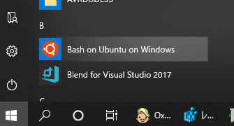
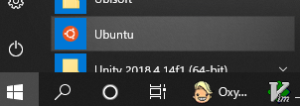

 |  | コマンドプロンプトからbashを起動する。

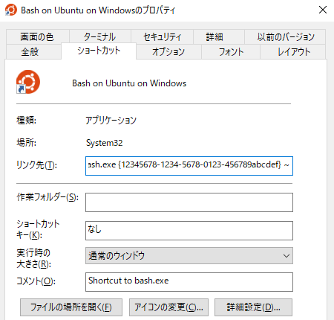

--login

 |  |  |  |  |  |  |  | この設定をすることで、~/.profileを読み込むようになるようだ。

Windowsターミナル
 | https://docs.microsoft.com/ja-jp/windows/terminal/
 |  | > Windows ターミナルは、コマンド プロンプト、PowerShell、Linux 用 Windows サブシステム (WSL) などのコマンドライン ツールとシェルのユーザー向けの最新のターミナル アプリケーションです。
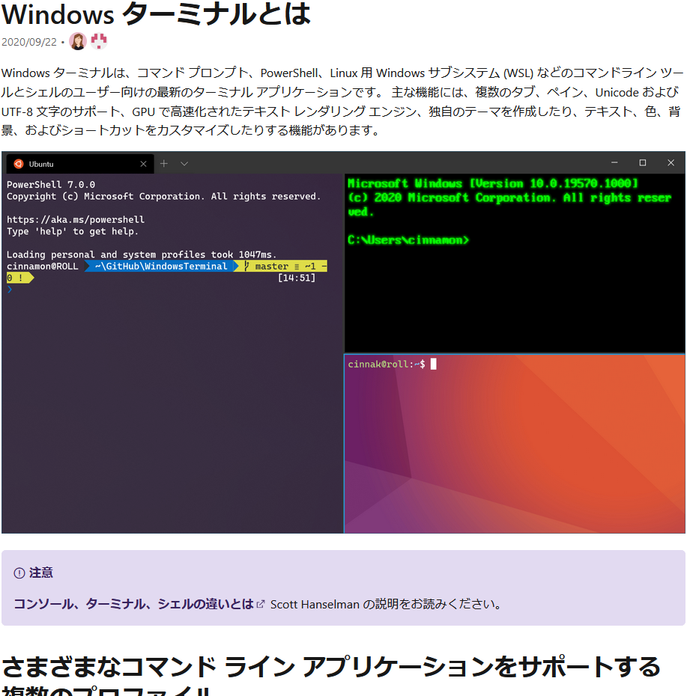
 |  |  |  |  |  |  |  |  | 以下、3種類でターミナルの設定を行う。
 |  |  |  |  |  |  |  |  |  | defaults.json |  | 既定の設定である。
 |  |  |  |  |  |  |  |  |  | Dynamic Profiles |  | 環境に合わせて動的に生成される。
 |  |  |  |  |  |  |  |  |  | settings.json |  | ユーザ毎の設定である。
 |  |  |  |  |  |  |  |  |  |  |  | ユーザ毎ファイルのPath⇒ |  | %LOCALAPPDATA%\Packages\Microsoft.WindowsTerminal_8wekyb3d8bbwe\LocalState

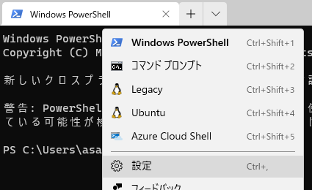
 |  |  |  |  |  |  |  |  |  | https://www.atmarkit.co.jp/ait/articles/2006/26/news019.html
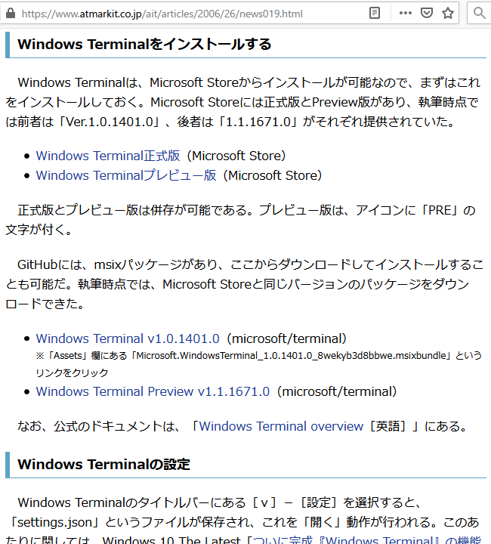

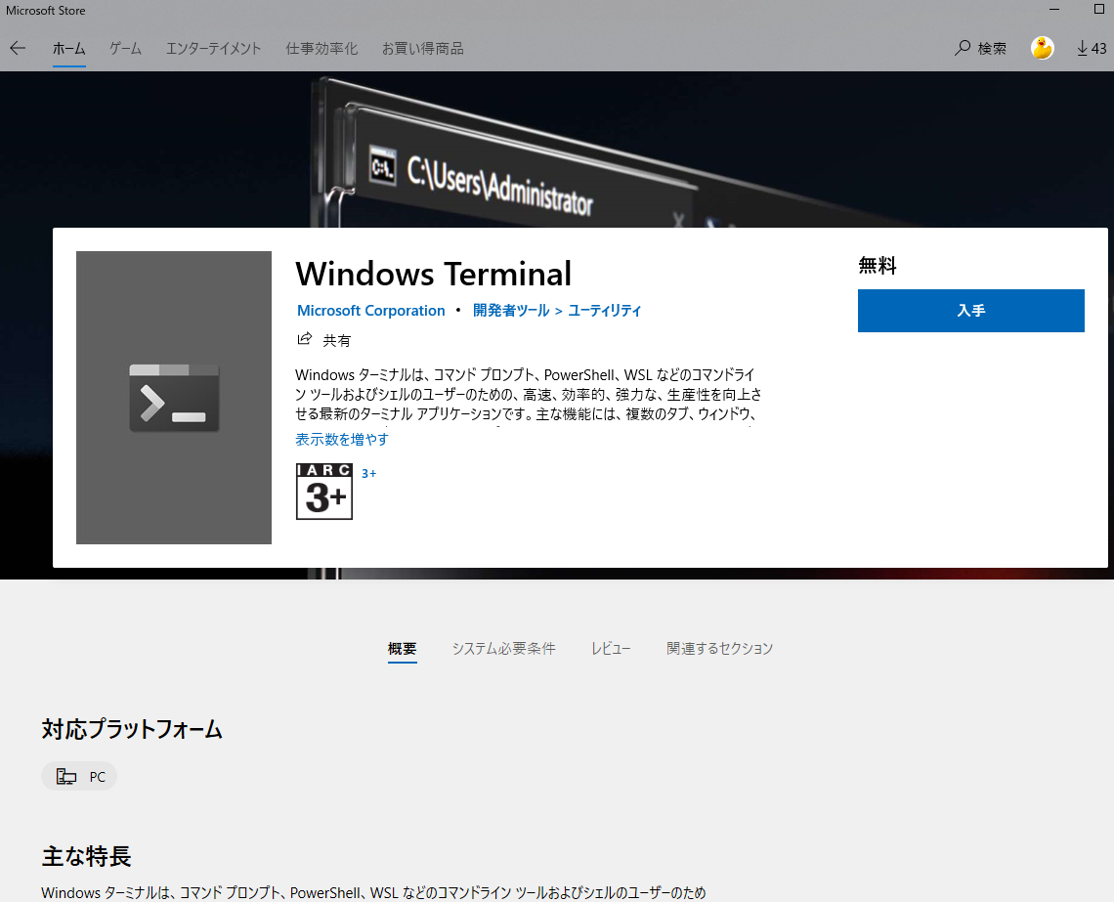

 | WindowsTerminalでWSL ubuntuのインタラクティブシェルを一発で起動する方法
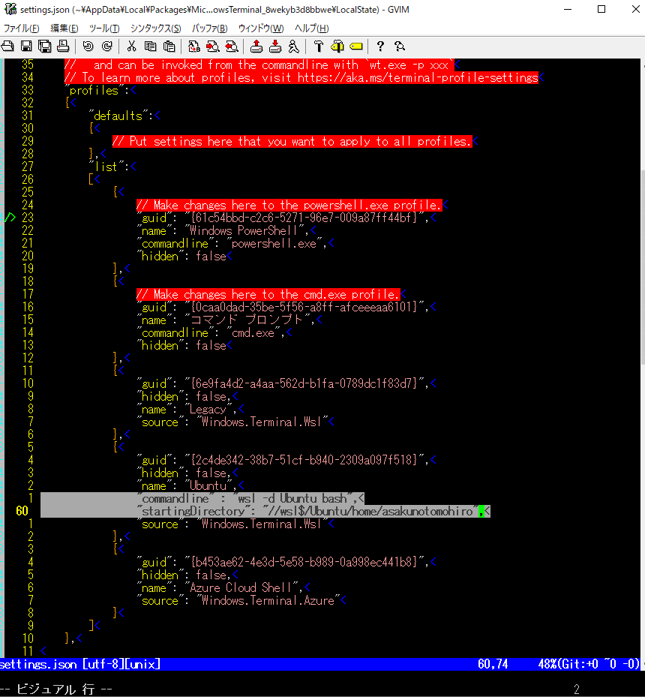

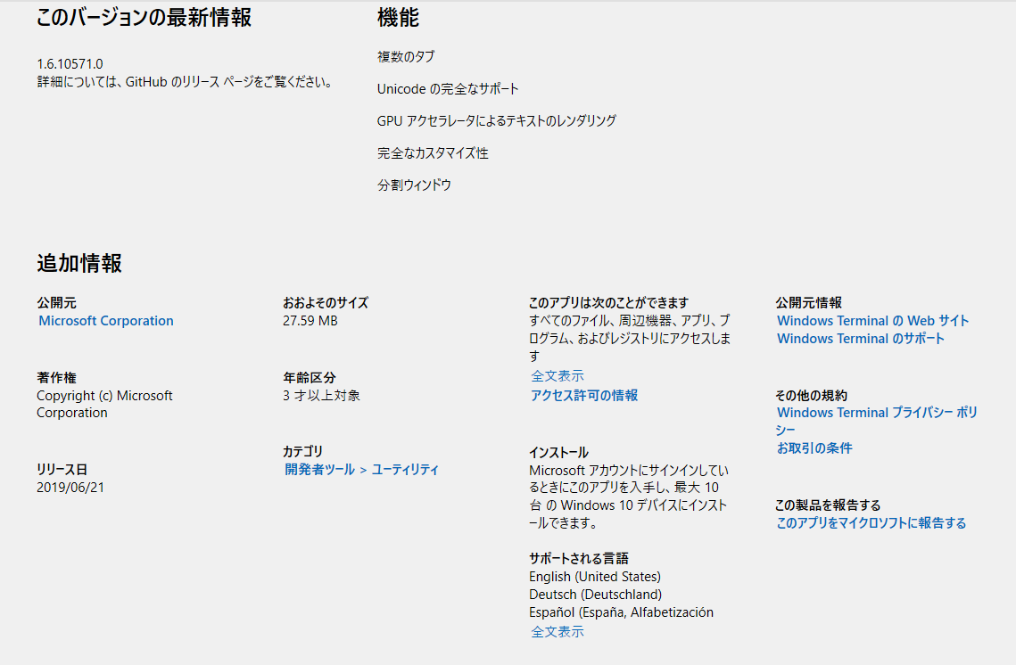

"commandline"の部分に任意のコマンドを指定する。
"startingDirectory"の部分に、ホームディレクトリを指定する。

 |  |  |  |  | guid: "{2c4de342-38b7-51cf-b940-2309a097f518}",
 |  |  |  |  | hidden: false,
 |  |  |  |  | name: "Ubuntu", |  |  |  |  | カーソル形状も変更できる。
 |  |  |  |  | commandline : "wsl -d Ubuntu bash", |  |  |  |  | デフォルト：bar |  | cursorShape
 |  |  |  |  | startingDirectory: "//wsl$/Ubuntu/home/asakunotomohiro", |  |  |  |  | どの形状でもかまわないが・・・viエディタの場合は切り替えられるようになってほしいのだが・・・。
 |  |  |  |  | source: "Windows.Terminal.Wsl"

ここを上記のGUIDに書き換えることで、デフォルトプロファイルを変更できる。

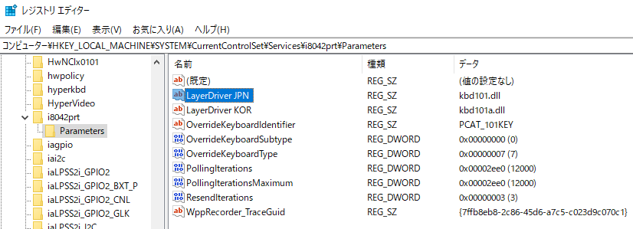
英語キーボード
 | HKEY_LOCAL_MACHINE\SYSTEM\CurrentControlSet\Services\i8042prt\Parameters
 |  |  |  |  |  |  |  |  |  |  |  |  | ⇒別のやり方⇒ |  | コントロールパネル(Win+i)から変更する。 |  |  |  |  |  |  |  | おまけ
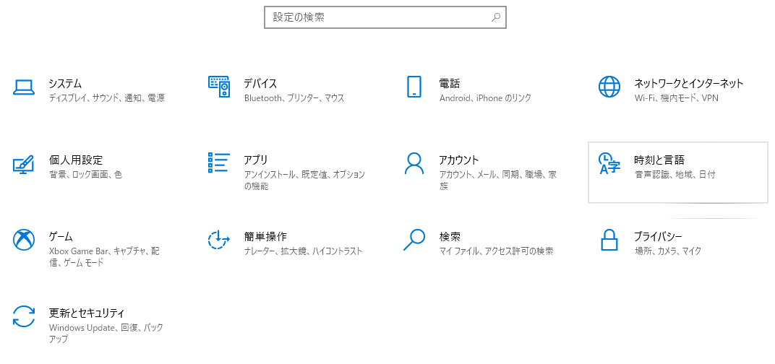
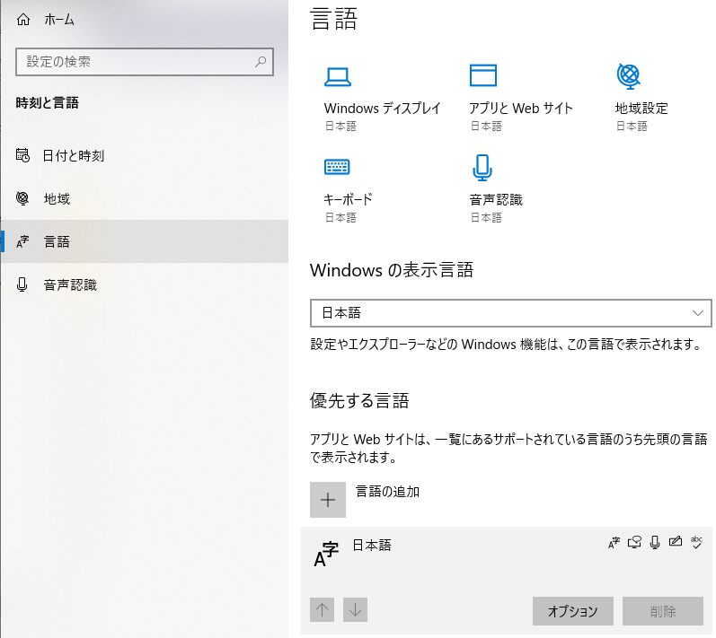
 |  |  |  |  |  |  |  |  |  |  |  |  |  |  |  |  |  |  |  |  |  |  |  | スクリーンキーボード(Windows10)
Win+Ctrl+o

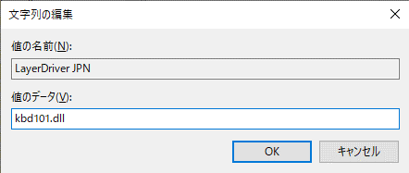
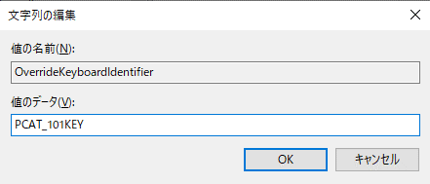
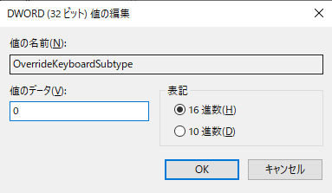
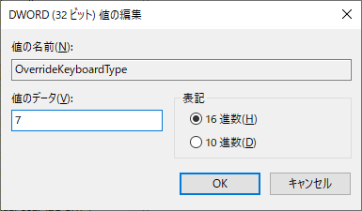

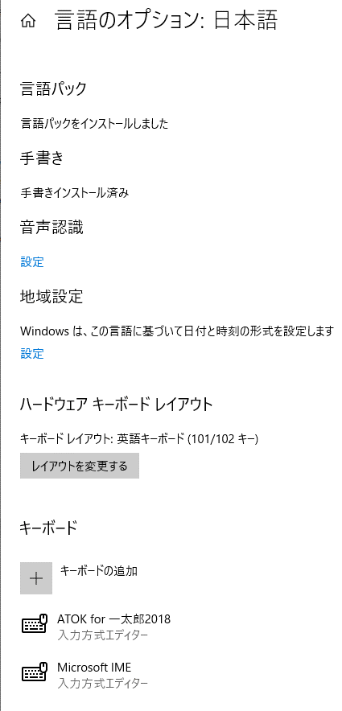
 |  |  |  | LayerDriver JPN |  |  | kbd101.dll
 |  |  |  | OverrideKeyboardIdentifier |  |  | PCAT_101KEY
 |  |  |  | OverrideKeyboardSubtype |  |  | 0
 |  |  |  | OverrideKeyboardType |  |  | 7

 |  |  | 日本語キーボード
 |  |  |  | LayerDriver JPN |  |  | kbd106.dll
 |  |  |  | OverrideKeyboardIdentifier |  |  | PCAT_106KEY
 |  |  |  | OverrideKeyboardSubtype |  |  | 2
 |  |  |  | OverrideKeyboardType |  |  | 0？

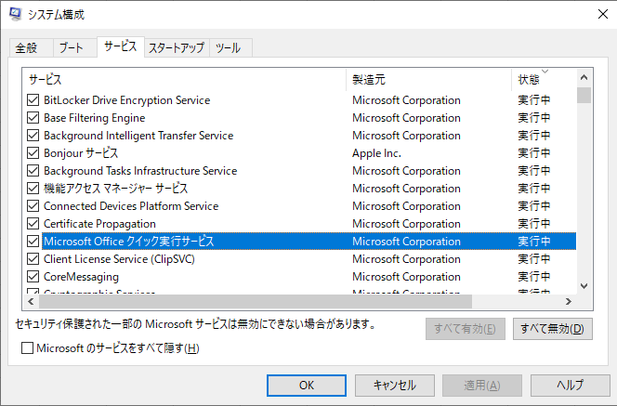
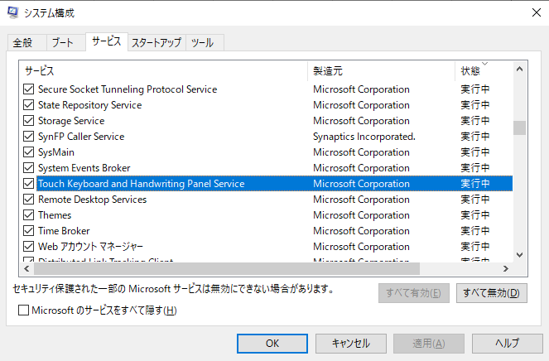
MS-Office
 | msconfig

日本語入力に必要。
MS-Office起動に必要。

■以下,ホットキー
Winキー＋標準キー
c googleChromeブラウザ(※)
f Firefoxブラウザ(※)
g Git(Sourcetree)(※)
h 秀丸エディタ(※)
k Slack(chat)(※)
p ペイント(※)
v Gvimエディタ(※)
Winキー + Ctrlキー + 標準キー
j Jasper soft
s サクラエディタ(※)
Winキー + Altキー + 標準キー
r
c Discord(chat)
e Evernote
i 一太郎
j ジャストシステムのツールとユーティリティ
k Kindle
m minecraft
n Notepad++
o Origin Game
s Steam Game
t calc(計算ソフトウェア)
w JW_CAD
x Dropbox
Winキー + Altキー + Shift + 標準キー
Winキー + Altキー + Ctrlキー + 標準キー
エクスプローラ
Winキー + Ctrlキー + 標準キー
e Explorerをすべてアクティブにする。
x Explorerをすべてアクティブにする(dropbox以外)。
Winキー + Shiftキー + 標準キー
e Explorerをすべて最小化にする。
x Explorerを順次アクティブにする(dropboxのみ)。
アプリケーションキーとの組み合わせ
AppsKey + 標準キー
Pause + 標準キー
F1 + 標準キー
a Access ※切り替えがうまくいかず。
b Blend(廃止予定) ※切り替えが全くうまくいかず。
d Delve(設定無し)
d OneDrive
e Excelアクティブ化
f Forms(設定無し)
g Groove(廃止)共同作業ツール
h Publisher("版元"の頭文字)個人出版用ツール？ ※切り替えがうまくいかず。
i IDE(VisualStudio) ※切り替えがうまくいかず。
i InfoPath(廃止)
k Kaizala(設定無し)
k スクリーンキーボード
l Excel新規起動
l Microsoft Lists(設定無し)
m Outlook
n OneNote
p Planner(設定無し)
p PowerPoint
p Project(設定無し)
s PowerShell
s SharePoint(設定無し)
s Skype(設定無し)
s Stream(設定無し)
s Sway(設定無し)
t Microsoft Teams(設定無し)
t To-Do(設定無し)
t タスクマネージャ
u 電卓
v Visio(設定無し)
v Visual Studio Code
w Whiteboard(設定無し)
w Word
y Yammer(設定無し)
ポウズキー(Pause)との組み合わせ(上記MS-Office起動対応)
i IDE(Eclipse) ※起動させられない。
F10との組み合わせ
u Bash on Ubuntu
o Oxygen Not Included
f Factorio
※WindowOS標準のショートカットキーを上書きすることになるため、気をつけること。
AutoHotKey
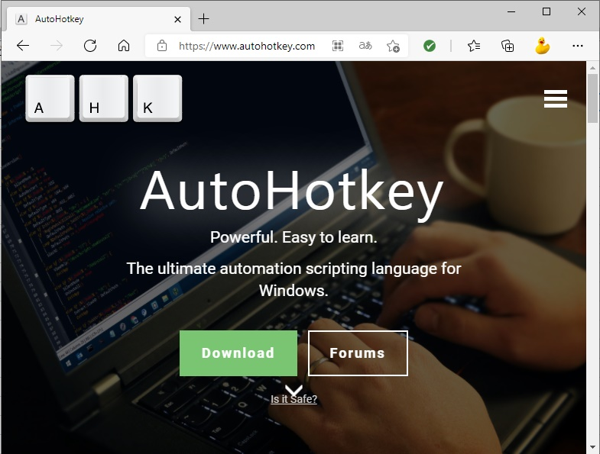

Edgeブラウザ |  |  | AltキーとTabキーの組み合わせ挙動変更。

